关系图
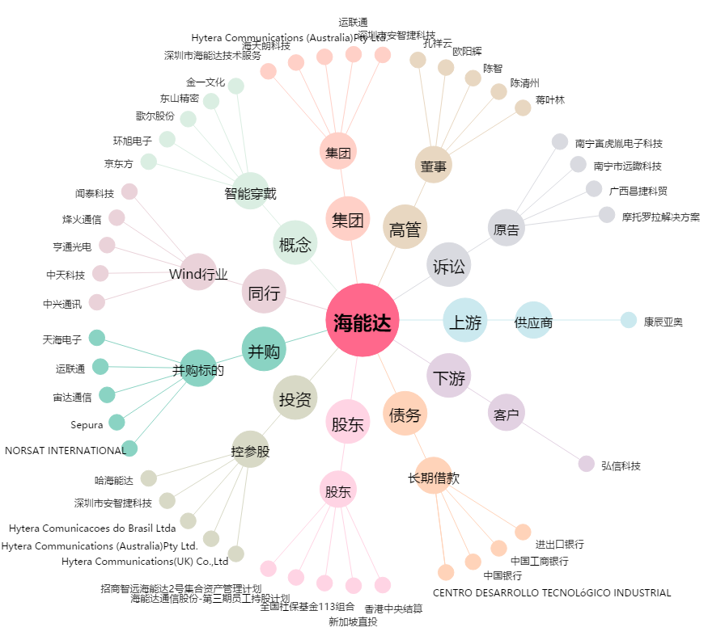
海能达[002583.SZ] - 关系概览图

